等价类
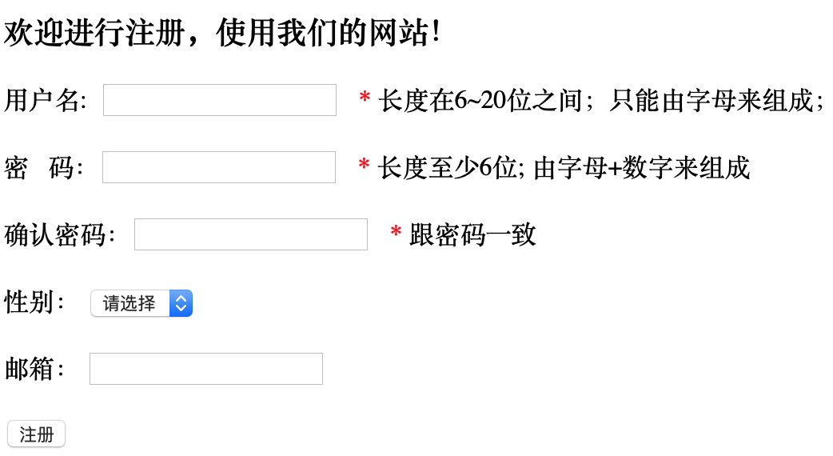
输入 | 要求 | 合法 | 非法
用户名 | 6~20位，字母组成 | 必填 | 不填
 |  | 6~20位 | <6位
 |  | 字母组成 | >20位
 |  |  | 非字母组成
 |  |  | 已注册的 | 隐含需求
密码 | >=6,字母+数字 | 必填 | 不填
 |  | >=6位 | <6位 数字+字母
 |  | 字母+数字 | >=6位数字 或 字母组成
 |  |  | >=6位数字 或 字母+符号
 |  |  | >=6位数字+符号 或 字母+符号
确认密码 | 与密码一致，可以不选 | 必填 | 不填
 |  | 与密码一致 | 与密码不一致
性别 | 男 或 女，可以不选 | 选 男或女
 |  | 不选
邮箱 | 合法 | 填合法邮箱 | 格式不合法
 |  | 不选 | 不存在

